속성의 유형
Attribute(속성)
기초속성 | 원래 가지고 있는 속성 , 현업에서 기본적으로 사용되는 속성
추출속성 | 기초 속성으로부터 가공처리(계산) 를 통해 얻어질 수 있는 속성을 의미 (자료의 중복성 및 무결성 확보를 위해 최소화)
설계속성 | 실제로 존재하지는 않으나 시스템의 효율성을 도모하기 위해 설계자가 임의로 부여하는 속성

주문
주문번호 | 고객 | 주문상품 | 주문일자 | 단가 | 수량 | 주문총금액 | 주문상태
1 | 홍길동 | LG001 | 20140505 | 10000 | 2 | 20000 | 0 | 주문코드 | 상태정보
2 | 김유신 | SM001 | 20140101 | 15000 | 3 | 45000 | 3 | 0 | 주문중
3 | 이순신 | NO001 | 20140701 | 20000 | 1 | 20000 | 2 | 1 | 배송중

취소
주문처리완료
기초속성
설계속성
추출속성

주문
결제완료
배송완료
주문처리완료

관리자 입장에서 주문진행상황에 대한 파악 하기 위해 데이터 관리 필요
주문상태라는 속성을 추가 이는 설계자가 주문의 진행 상태(주문, 결제완료 , 배송완료 , 취소) 를 확인하기위해 부여한 설계속성
WHY) code 값 부여의 장정 : where 주문상태 = 결제완료 보다는 where 주문상태=1
 | 별도의 코드성 테이블 추가 필요

주문 총금액은 기초속성을 통해서 계산을 통해 얻어지는 값 (통계정보를 미리 설정)
기초 속성에서 데이터의 가공을 통해 얻을 수 있는 자료를 추출 속성
주문 총금액=수량*단가

개념적 데이터 모델링
학생
등록
과목

학번
이름
주소
과목 코드
과목명
교육 내용

``

2정규화
학생
동아리
학번
동아리코드
이름
주민번호
전화번호
:
동아리명
설립취지
설립일자

동아리등록
동아리코드(FK)
학번(FK)

등록일자
등록사유

컬럼명 | 사원번호 | 이름 | 주소 | 성별 | 입사일
키 | PK
 | 1 | 홍길동 | 서울 | 남 | 20140101
 | 2 | 이순신 | 부산 | 여 | 20140701
 | 3 | 아무개 | 서울 | 남 | 20140101
 | 4 | 유관순 | 대구 | 남 | 20140101

컬럼명 | 학번 | 과정코드 | 평가코드 | 과정명 | 기간
 | PK | PK
 | 100 | A01 | A | java | 3개월
 | 101 | B01 | B+ | Jquery | 2개월
 | 101 | B03 | A | oracle | 3개월
 | 100 | B01 | C | Jquery | 2개월

 | pk
 | 학번 |  | 평가코드 : 학번과 과정코드
 | 과정코드 |  | 과정명과 기간 - 둘이 문제 발생 하나만 의존적

컬럼명 | 학번 | 과정코드 | 평가코드
 | PK | PK
 | 100 | A01 | A
 | 101 | B01 | B+
 | 101 | B03 | A
 | 100 | B01 | C

 | 과정코드 | 과정명 | 기간
 | PK
 | A01 | java | 3개월
 | B03 | oracle | 3개월
 | B01 | Jquery | 2개월

종합
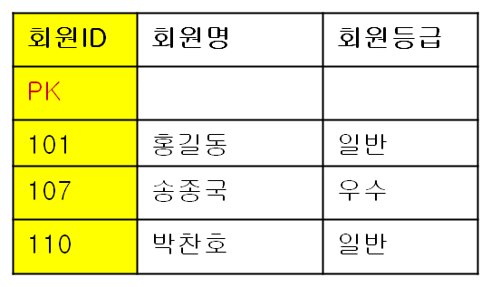
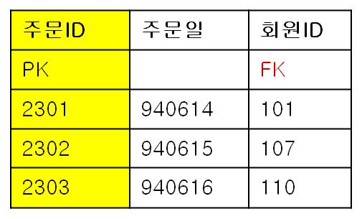
정리
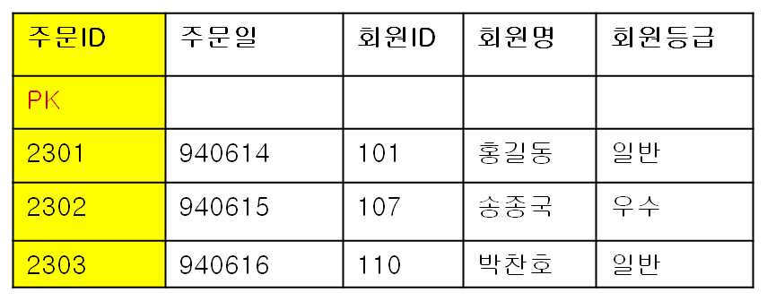
=>주문 테이블

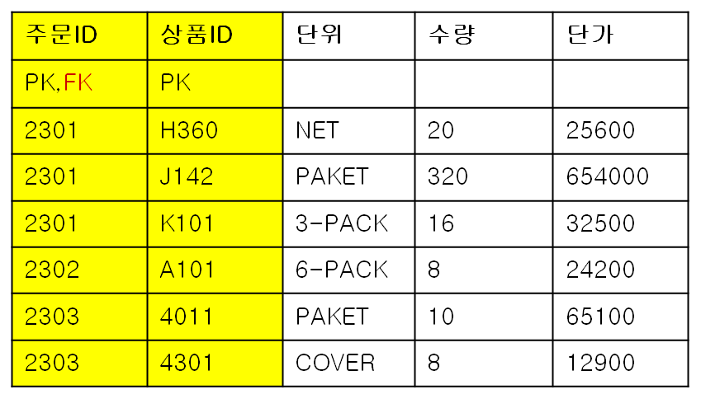
=>주문상세테이블

2차 정규화 : 복합키( Composit Primary Key )로 구성된 경우 해당 테이블 안의 모든 컬럼들은 복합키 전체에 의존적이어야 한다.

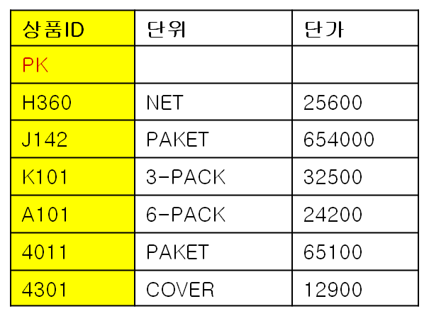
=>상품테이블

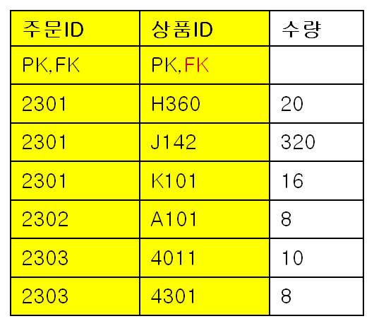
=>주문상세 테이블

3차 정규화 : 한 테이블 안의 모든 키가 아닌 컬럼들은 기본키 (Primary Key)에 의존해야 한다. 만일 키가 아닌 컬럼에 종속되는 속성이 존재한다면 이를 제거해야 한다.


=>주문 테이블

=>회원테이블
=>주문 테이블

